상품제안서
에코제로 친환경 제로웨이스트 주방 선물세트 9종 | 상품코드: S37069

 |  |  |  |  |  |  | 02-713-8555 | www.synergygift.co.kr
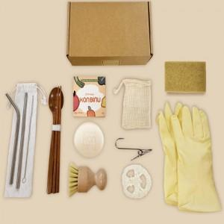

【상세/제작정보】

【인쇄/포장옵션】 | 스티커, 풀칼라 / 포장불가능

【공급단가】 | 수량 | 30~ | 100~ | 300~ | 500~ | 1,000~
*VAT별도 | 본품 | 24,300원 | 23,400원 | 22,500원 | 21,600원 | 21,060원
 | 본품+쇼핑백 | 24,840원 | 23,920원 | 23,000원 | 22,080원 | 21,520원

【상품 URL】 | https://synergygift.co.kr:443/src/goods_detail.php?gdno=37069

